写字楼租金
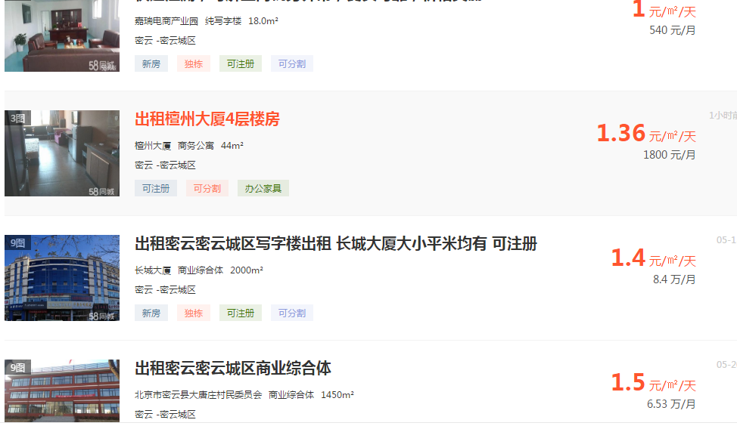

拍卖网站
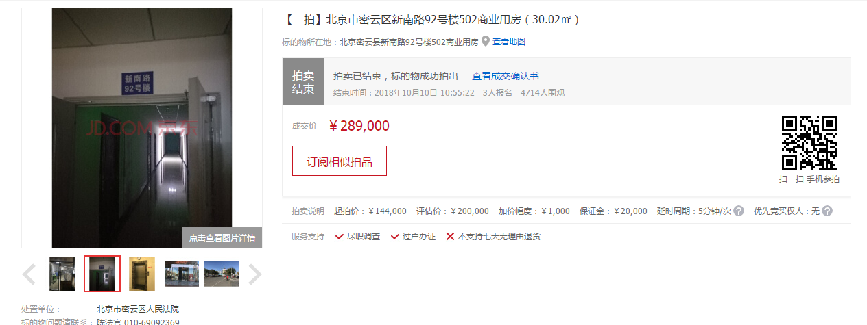
位置 | 评估价 | 成交价
502 | 6662.2251832 | 9626.9153897
702 | 6942.5159678 | 9025.2707581
6209 | 11358.97085 | 12385.383878
3210 | 11347.846225 | 10653.08013
5113 | 11293.054771 | 7975.7199322
6106 | 11363.636364 | 8369.9902248

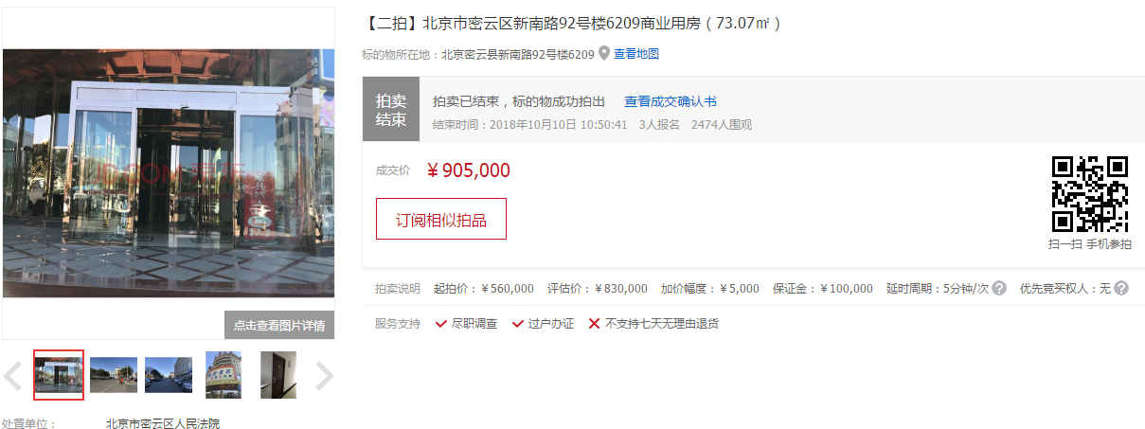

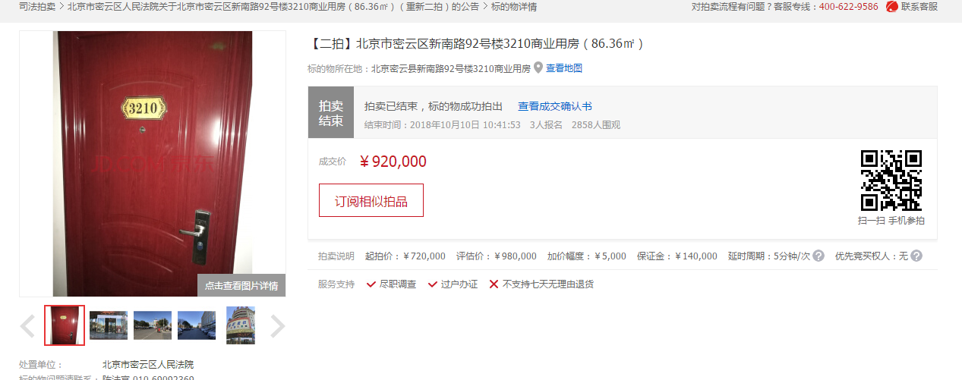

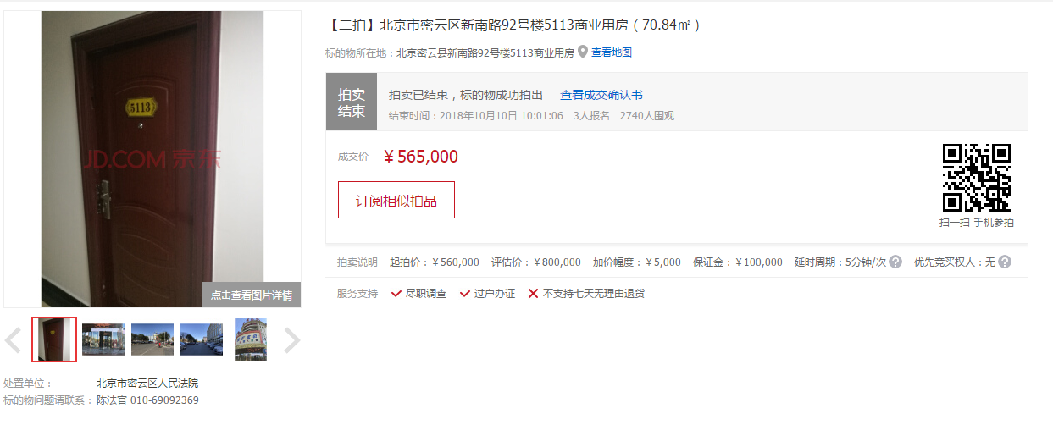

商业租金
